Diagrama ER (corregido)
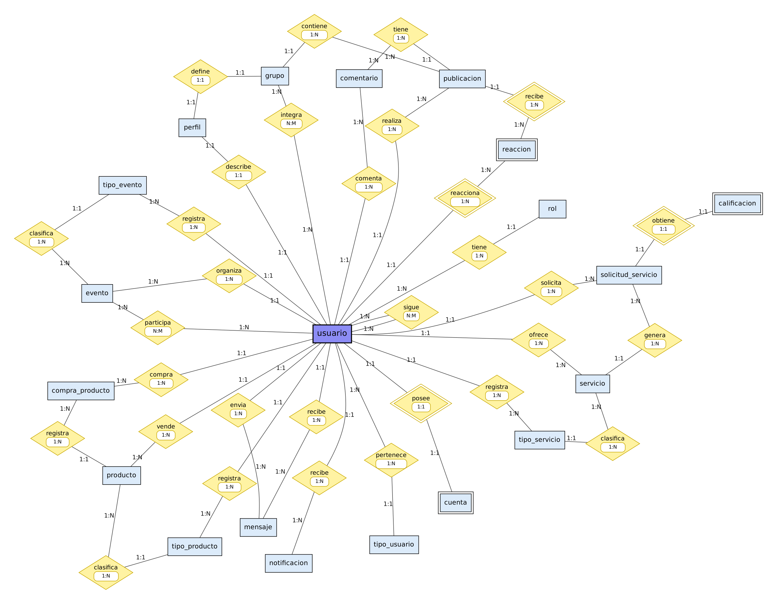
Diagrama Entidad-Relación (Chen) corregido - Red Social Pascualina
Rectángulo = entidad; rectángulo doble = entidad débil; rombo = relación (verbo en 3a persona); rombo doble = relación identificadora. Cardinalidades 1:1, 1:N y N:M sobre cada línea.

